실험계획
2019/9/8
CreatePattern.java
PatternStatManager.java

output.properties

 | 954 |  | 16133
 | 497 |  | 131616
 | 724 |  | 147749
 | 181
 | 4295 |  |  | 0.33963413513
 | 6651 | 0.1813892601

 |  |  |  | 97000
 |  |  |  | 0.071462529173

slope실험
order | col1 | col2 | col3 | col4
1 | 1 | -1 | 5 | 5
2 | 0 | -2 | 4 | 4
3 | -1 | -3 | 3 | 3
4 | -2 | 0 | 2 | 2
5 | -3 | 5 | 1 | 6
6 | 5 | 4 | 0 | 5
7 | 4 | 3 | 5 | 4
8 | 3 | 2 | 4 | 3
9 | 2 | 1 | 3 | 2
10 | 1 | 8 | 2 | 7
11 | 5 | 7 | 1 | 6
12 | 8 | 6 | 0 | 5
13 | 10 | 5 | 5 | 4
14 | 9 | 4 | 4 | 3
15 | 8 | 3 | 3 | 2
16 | 7 | 2 | 2 | 1
17 | 6 | 12 | 1 | 8
18 | 5 | 11 | 0 | 7
19 | 4 | 10 | 5 | 6
20 | 3 | 9 | 4 | 5
21 | 2 | 8 | 3 | 4
22 | 1 | 7 | 2 | 3
23 | 0 | 6 | 1 | 2
24 | -1 | 5 | 0 | 1
25 | -2 | 4 | -1 | 9
26 | -3 | 14 | -2 | 8
27 | -4 | 13 | -3 | 7
28 | -5 | 12 | -4 | 6
29 | -6 | 11 | -5 | 5
30 | -7 | 10 | 10 | 4
31 | -8 | 9 | 9 | 3
32 | 8 | 8 | 8 | 2
33 | 15 | 7 | 7 | 1
34 | 14 | 6 | 6 | 9
35 | 13 | 5 | 5 | 8
36 | 12 | 14 | 4 | 7
37 | 11 | 13 | 3 | 6
38 | 10 | 12 | 2 | 5
39 | 9 | 11 | 1 | 4
40 | 8 | 10 | 0 | 3
41 | 7 | 9 | 5 | 2
42 | 6 | 8 | 4 | 10
43 | 5 | 13 | 3 | 9
44 | 4 | 18 | 2 | 8
45 | 3 | 17 | 1 | 7
46 | 2 | 16 | 0 | 11
47 | 1 | 15 | 5 | 10
48 | 0 | 14 | 4 | 13
49 | 10 | 13 | 3 | 12

 |  | 65 | 111.84

odds정리
2017/03/09부터 공식옺즈 제공 개시
이전옺즈는 옺즈뱅크로부터 받은 거라 1T옺즈가 없다.
rec_race | rec_odds | rec_odds_before | rec_odds_after
 | 20190304
20190303 | 20190303
20190302 | 20190302
20190301 | 20190301
20190228 | 20190228
20190227 | 20190227
20190226 | 20190226
20190225 | 20190225
20190224 | 20190224
20190223 | 20190223
20190222 | 20190222
20190221 | 20190221 |  |  |  | 20100101 | ～ | 20181007 | 20190109 | 20190110～
20190220 | 20190220 |  |  | rec_odds | 확정옺즈 |  |  |  | 내옺즈
20190219 | 20190219 |  |  | rec_odds_after
20190218 | 20190218 |  |  | rec_odds_before | 사용안함
20190217 | 20190217
20190216 | 20190216
20190215 | 20190215
20190214 | 20190214
20190213 | 20190213
20190212 | 20190212
20190211 | 20190211
20190210 | 20190210
20190209 | 20190209
20190208 | 20190208
20190207 | 20190207
20190206 | 20190206
20190205 | 20190205
20190204 | 20190204
20190203 | 20190203
20190202 | 20190202
20190201 | 20190201
20190131 | 20190131
20190130 | 20190130
20190129 | 20190129
20190128 | 20190128
20190127 | 20190127
20190126 | 20190126
20190125 | 20190125
20190124 | 20190124
20190123 | 20190123
20190122 | 20190122
20190121 | 20190121
20190120 | 20190120
20190119 | 20190119
20190118 | 20190118
20190117 | 20190117
20190116 | 20190116
20190115 | 20190115
20190114 | 20190114
20190113 | 20190113
20190112 | 20190112
20190111 | 20190111
20190110 | 20190110
20190109
20190108
20190107
20190106
20190105
20190104
20190103
20190102
20190101
20181231
20181230
20181229
20181228
20181227
20181226
20181225
20181224
20181223
20181222
20181221
20181220
20181219
20181218
20181217
20181216
20181215
20181214
20181213
20181212
20181211
20181210
20181209
20181208
20181207
20181206
20181205
20181204
20181203
20181202
20181201
20181130
20181129
20181128
20181127
20181126
20181125
20181124
20181123
20181122
20181121
20181120
20181119
20181118
20181117
20181116
20181115
20181114
20181113
20181112
20181111
20181110
20181109
20181108
20181107
20181106
20181105
20181104
20181103
20181102
20181101
20181031
20181030
20181029
20181028
20181027
20181026
20181025
20181024
20181023
20181022
20181021
20181020
20181019
20181018
20181017
20181016
20181015
20181014
20181013
20181012
20181011
20181010
20181009
20181008
20181007 | 20181007 | 20181007 | 20181007
20181006 | 20181006 | 20181006 | 20181006
20181005 | 20181005 | 20181005 | 20181005
20181004 | 20181004 | 20181004 | 20181004
20181003 | 20181003 | 20181003 | 20181003
20181002 | 20181002 | 20181002 | 20181002
20181001 | 20181001 | 20181001 | 20181001
20180930 | 20180930 | 20180930 | 20180930
20180929 | 20180929 | 20180929 | 20180929
20180928 | 20180928 | 20180928 | 20180928
20180927 | 20180927 | 20180927 | 20180927
20180926 | 20180926 | 20180926 | 20180926
20180925 | 20180925 | 20180925 | 20180925
20180924 | 20180924 | 20180924 | 20180924
20180923 | 20180923 | 20180923 | 20180923
20180922 | 20180922 | 20180922 | 20180922
20180921 | 20180921 | 20180921 | 20180921
20180920 | 20180920 | 20180920 | 20180920
20180919 | 20180919 | 20180919 | 20180919
20180918 | 20180918 | 20180918 | 20180918
20180917 | 20180917 | 20180917 | 20180917
20180916 | 20180916 | 20180916 | 20180916
20180915 | 20180915 | 20180915 | 20180915
20180914 | 20180914 | 20180914 | 20180914
20180913 | 20180913 | 20180913 | 20180913
20180912 | 20180912 | 20180912 | 20180912
20180911 | 20180911 | 20180911 | 20180911
20180910 | 20180910 | 20180910 | 20180910
20180909 | 20180909 | 20180909 | 20180909
20180908 | 20180908 | 20180908 | 20180908
20180907 | 20180907 | 20180907 | 20180907
20180906 | 20180906 | 20180906 | 20180906
20180905 | 20180905 | 20180905 | 20180905
20180904 | 20180904 | 20180904 | 20180904
20180903 | 20180903 | 20180903 | 20180903
20180902 | 20180902 | 20180902 | 20180902
20180901 | 20180901 | 20180901 | 20180901
20180831 | 20180831 | 20180831 | 20180831
20180830 | 20180830 | 20180830 | 20180830
20180829 | 20180829 | 20180829 | 20180829
20180828 | 20180828 | 20180828 | 20180828
20180827 | 20180827 | 20180827 | 20180827
20180826 | 20180826 | 20180826 | 20180826
20180825 | 20180825 | 20180825 | 20180825
20180824 | 20180824 | 20180824 | 20180824
20180823 | 20180823 | 20180823 | 20180823
20180822 | 20180822 | 20180822 | 20180822
20180821 | 20180821 | 20180821 | 20180821
20180820 | 20180820 | 20180820 | 20180820
20180819 | 20180819 | 20180819 | 20180819
20180818 | 20180818 | 20180818 | 20180818
20180817 | 20180817 | 20180817 | 20180817
20180816 | 20180816 | 20180816 | 20180816
20180815 | 20180815 | 20180815 | 20180815
20180814 | 20180814 | 20180814 | 20180814
20180813 | 20180813 | 20180813 | 20180813
20180812 | 20180812 | 20180812 | 20180812
20180811 | 20180811 | 20180811 | 20180811
20180810 | 20180810 | 20180810 | 20180810
20180809 | 20180809 | 20180809 | 20180809
20180808 | 20180808 | 20180808 | 20180808
20180807 | 20180807 | 20180807 | 20180807
20180806 | 20180806 | 20180806 | 20180806
20180805 | 20180805 | 20180805 | 20180805
20180804 | 20180804 | 20180804 | 20180804
20180803 | 20180803 | 20180803 | 20180803
20180802 | 20180802 | 20180802 | 20180802
20180801 | 20180801 | 20180801 | 20180801
20180731 | 20180731 | 20180731 | 20180731
20180730 | 20180730 | 20180730 | 20180730
20180729 | 20180729 | 20180729 | 20180729
20180728 | 20180728 | 20180728 | 20180728
20180727 | 20180727 | 20180727 | 20180727
20180726 | 20180726 | 20180726 | 20180726
20180725 | 20180725 | 20180725 | 20180725
20180724 | 20180724 | 20180724 | 20180724
20180723 | 20180723 | 20180723 | 20180723
20180722 | 20180722 | 20180722 | 20180722
20180721 | 20180721 | 20180721 | 20180721
20180720 | 20180720 | 20180720 | 20180720
20180719 | 20180719 | 20180719 | 20180719
20180718 | 20180718 | 20180718 | 20180718
20180717 | 20180717 | 20180717 | 20180717
20180716 | 20180716 | 20180716 | 20180716
20180715 | 20180715 | 20180715 | 20180715
20180714 | 20180714 | 20180714 | 20180714
20180713 | 20180713 | 20180713 | 20180713
20180712 | 20180712 | 20180712 | 20180712
20180711 | 20180711 | 20180711 | 20180711
20180710 | 20180710 | 20180710 | 20180710
20180709 | 20180709 | 20180709 | 20180709
20180708 | 20180708 | 20180708 | 20180708
20180707 | 20180707 | 20180707 | 20180707
20180706 | 20180706 | 20180706 | 20180706
20180705 | 20180705 | 20180705 | 20180705
20180704 | 20180704 | 20180704 | 20180704
20180703 | 20180703 | 20180703 | 20180703
20180702 | 20180702 | 20180702 | 20180702
20180701 | 20180701 | 20180701 | 20180701
20180630 | 20180630 | 20180630 | 20180630
20180629 | 20180629 | 20180629 | 20180629
20180628 | 20180628 | 20180628 | 20180628
20180627 | 20180627 | 20180627 | 20180627
20180626 | 20180626 | 20180626 | 20180626
20180625 | 20180625 | 20180625 | 20180625
20180624 | 20180624 | 20180624 | 20180624
20180623 | 20180623 | 20180623 | 20180623
20180622 | 20180622 | 20180622 | 20180622
20180621 | 20180621 | 20180621 | 20180621
20180620 | 20180620 | 20180620 | 20180620
20180619 | 20180619 | 20180619 | 20180619
20180618 | 20180618 | 20180618 | 20180618
20180617 | 20180617 | 20180617 | 20180617
20180616 | 20180616 | 20180616 | 20180616
20180615 | 20180615 | 20180615 | 20180615
20180614 | 20180614 | 20180614 | 20180614
20180613 | 20180613 | 20180613 | 20180613
20180612 | 20180612 | 20180612 | 20180612
20180611 | 20180611 | 20180611 | 20180611
20180610 | 20180610 | 20180610 | 20180610
20180609 | 20180609 | 20180609 | 20180609
20180608 | 20180608 | 20180608 | 20180608
20180607 | 20180607 | 20180607 | 20180607
20180606 | 20180606 | 20180606 | 20180606
20180605 | 20180605 | 20180605 | 20180605
20180604 | 20180604 | 20180604 | 20180604
20180603 | 20180603 | 20180603 | 20180603
20180602 | 20180602 | 20180602 | 20180602
20180601 | 20180601 | 20180601 | 20180601
20180531 | 20180531 | 20180531 | 20180531
20180530 | 20180530 | 20180530 | 20180530
20180529 | 20180529 | 20180529 | 20180529
20180528 | 20180528 | 20180528 | 20180528
20180527 | 20180527 | 20180527 | 20180527
20180526 | 20180526 | 20180526 | 20180526
20180525 | 20180525 | 20180525 | 20180525
20180524 | 20180524 | 20180524 | 20180524
20180523 | 20180523 | 20180523 | 20180523
20180522 | 20180522 | 20180522 | 20180522
20180521 | 20180521 | 20180521 | 20180521
20180520 | 20180520 | 20180520 | 20180520
20180519 | 20180519 | 20180519 | 20180519
20180518 | 20180518 | 20180518 | 20180518
20180517 | 20180517 | 20180517 | 20180517
20180516 | 20180516 | 20180516 | 20180516
20180515 | 20180515 | 20180515 | 20180515
20180514 | 20180514 | 20180514 | 20180514
20180513 | 20180513 | 20180513 | 20180513
20180512 | 20180512 | 20180512 | 20180512
20180511 | 20180511 | 20180511 | 20180511
20180510 | 20180510 | 20180510 | 20180510
20180509 | 20180509 | 20180509 | 20180509
20180508 | 20180508 | 20180508 | 20180508
20180507 | 20180507 | 20180507 | 20180507
20180506 | 20180506 | 20180506 | 20180506
20180505 | 20180505 | 20180505 | 20180505
20180504 | 20180504 | 20180504 | 20180504
20180503 | 20180503 | 20180503 | 20180503
20180502 | 20180502 | 20180502 | 20180502
20180501 | 20180501 | 20180501 | 20180501
20180430 | 20180430 | 20180430 | 20180430
20180429 | 20180429 | 20180429 | 20180429
20180428 | 20180428 | 20180428 | 20180428
20180427 | 20180427 | 20180427 | 20180427
20180426 | 20180426 | 20180426 | 20180426
20180425 | 20180425 | 20180425 | 20180425
20180424 | 20180424 | 20180424 | 20180424
20180423 | 20180423 | 20180423 | 20180423
20180422 | 20180422 | 20180422 | 20180422
20180421 | 20180421 | 20180421 | 20180421
20180420 | 20180420 | 20180420 | 20180420
20180419 | 20180419 | 20180419 | 20180419
20180418 | 20180418 | 20180418 | 20180418
20180417 | 20180417 | 20180417 | 20180417
20180416 | 20180416 | 20180416 | 20180416
20180415 | 20180415 | 20180415 | 20180415
20180414 | 20180414 | 20180414 | 20180414
20180413 | 20180413 | 20180413 | 20180413
20180412 | 20180412 | 20180412 | 20180412
20180411 | 20180411 | 20180411 | 20180411
20180410 | 20180410 | 20180410 | 20180410
20180409 | 20180409 | 20180409 | 20180409
20180408 | 20180408 | 20180408 | 20180408
20180407 | 20180407 | 20180407 | 20180407
20180406 | 20180406 | 20180406 | 20180406
20180405 | 20180405 | 20180405 | 20180405
20180404 | 20180404 | 20180404 | 20180404
20180403 | 20180403 | 20180403 | 20180403
20180402 | 20180402 | 20180402 | 20180402
20180401 | 20180401 | 20180401 | 20180401
20180331 | 20180331 | 20180331 | 20180331
20180330 | 20180330 | 20180330 | 20180330
20180329 | 20180329 | 20180329 | 20180329
20180328 | 20180328 | 20180328 | 20180328
20180327 | 20180327 | 20180327 | 20180327
20180326 | 20180326 | 20180326 | 20180326
20180325 | 20180325 | 20180325 | 20180325
20180324 | 20180324 | 20180324 | 20180324
20180323 | 20180323 | 20180323 | 20180323
20180322 | 20180322 | 20180322 | 20180322
20180321 | 20180321 | 20180321 | 20180321
20180320 | 20180320 | 20180320 | 20180320
20180319 | 20180319 | 20180319 | 20180319
20180318 | 20180318 | 20180318 | 20180318
20180317 | 20180317 | 20180317 | 20180317
20180316 | 20180316 | 20180316 | 20180316
20180315 | 20180315 | 20180315 | 20180315
20180314 | 20180314 | 20180314 | 20180314
20180313 | 20180313 | 20180313 | 20180313
20180312 | 20180312 | 20180312 | 20180312
20180311 | 20180311 | 20180311 | 20180311
20180310 | 20180310 | 20180310 | 20180310
20180309 | 20180309 | 20180309 | 20180309
20180308 | 20180308 | 20180308 | 20180308
20180307 | 20180307 | 20180307 | 20180307
20180306 | 20180306 | 20180306 | 20180306
20180305 | 20180305 | 20180305 | 20180305
20180304 | 20180304 | 20180304 | 20180304
20180303 | 20180303 | 20180303 | 20180303
20180302 | 20180302 | 20180302 | 20180302
20180301 | 20180301 | 20180301 | 20180301
20180228 | 20180228 | 20180228 | 20180228
20180227 | 20180227 | 20180227 | 20180227
20180226 | 20180226 | 20180226 | 20180226
20180225 | 20180225 | 20180225 | 20180225
20180224 | 20180224 | 20180224 | 20180224
20180223 | 20180223 | 20180223 | 20180223
20180222 | 20180222 | 20180222 | 20180222
20180221 | 20180221 | 20180221 | 20180221
20180220 | 20180220 | 20180220 | 20180220
20180219 | 20180219 | 20180219 | 20180219
20180218 | 20180218 | 20180218 | 20180218
20180217 | 20180217 | 20180217 | 20180217
20180216 | 20180216 | 20180216 | 20180216
20180215 | 20180215 | 20180215 | 20180215
20180214 | 20180214 | 20180214 | 20180214
20180213 | 20180213 | 20180213 | 20180213
20180212 | 20180212 | 20180212 | 20180212
20180211 | 20180211 | 20180211 | 20180211
20180210 | 20180210 | 20180210 | 20180210
20180209 | 20180209 | 20180209 | 20180209
20180208 | 20180208 | 20180208 | 20180208
20180207 | 20180207 | 20180207 | 20180207
20180206 | 20180206 | 20180206 | 20180206
20180205 | 20180205 | 20180205 | 20180205
20180204 | 20180204 | 20180204 | 20180204
20180203 | 20180203 | 20180203 | 20180203
20180202 | 20180202 | 20180202 | 20180202
20180201 | 20180201 | 20180201 | 20180201
20180131 | 20180131 | 20180131 | 20180131
20180130 | 20180130 | 20180130 | 20180130
20180129 | 20180129 | 20180129 | 20180129
20180128 | 20180128 | 20180128 | 20180128
20180127 | 20180127 | 20180127 | 20180127
20180126 | 20180126 | 20180126 | 20180126
20180125 | 20180125 | 20180125 | 20180125
20180124 | 20180124 | 20180124 | 20180124
20180123 | 20180123 | 20180123 | 20180123
20180122 | 20180122 | 20180122 | 20180122
20180121 | 20180121 | 20180121 | 20180121
20180120 | 20180120 | 20180120 | 20180120
20180119 | 20180119 | 20180119 | 20180119
20180118 | 20180118 | 20180118 | 20180118
20180117 | 20180117 | 20180117 | 20180117
20180116 | 20180116 | 20180116 | 20180116
20180115 | 20180115 | 20180115 | 20180115
20180114 | 20180114 | 20180114 | 20180114
20180113 | 20180113 | 20180113 | 20180113
20180112 | 20180112 | 20180112 | 20180112
20180111 | 20180111 | 20180111 | 20180111
20180110 | 20180110 | 20180110 | 20180110
20180109 | 20180109 | 20180109 | 20180109
20180108 | 20180108 | 20180108 | 20180108
20180107 | 20180107 | 20180107 | 20180107
20180106 | 20180106 | 20180106 | 20180106
20180105 | 20180105 | 20180105 | 20180105
20180104 | 20180104 | 20180104 | 20180104
20180103 | 20180103 | 20180103 | 20180103
20180102 | 20180102 | 20180102 | 20180102
20180101 | 20180101 | 20180101 | 20180101
20171231 | 20171231 | 20171231 | 20171231
20171230 | 20171230 | 20171230 | 20171230
20171229 | 20171229 | 20171229 | 20171229
20171228 | 20171228 | 20171228 | 20171228
20171227 | 20171227 | 20171227 | 20171227
20171226 | 20171226 | 20171226 | 20171226
20171225 | 20171225 | 20171225 | 20171225
20171224 | 20171224 | 20171224 | 20171224
20171223 | 20171223 | 20171223 | 20171223
20171222 | 20171222 | 20171222 | 20171222
20171221 | 20171221 | 20171221 | 20171221
20171220 | 20171220 | 20171220 | 20171220
20171219 | 20171219 | 20171219 | 20171219
20171218 | 20171218 | 20171218 | 20171218
20171217 | 20171217 | 20171217 | 20171217
20171216 | 20171216 | 20171216 | 20171216
20171215 | 20171215 | 20171215 | 20171215
20171214 | 20171214 | 20171214 | 20171214
20171213 | 20171213 | 20171213 | 20171213
20171212 | 20171212 | 20171212 | 20171212
20171211 | 20171211 | 20171211 | 20171211
20171210 | 20171210 | 20171210 | 20171210
20171209 | 20171209 | 20171209 | 20171209
20171208 | 20171208 | 20171208 | 20171208
20171207 | 20171207 | 20171207 | 20171207
20171206 | 20171206 | 20171206 | 20171206
20171205 | 20171205 | 20171205 | 20171205
20171204 | 20171204 | 20171204 | 20171204
20171203 | 20171203 | 20171203 | 20171203
20171202 | 20171202 | 20171202 | 20171202
20171201 | 20171201 | 20171201 | 20171201
20171130 | 20171130 | 20171130 | 20171130
20171129 | 20171129 | 20171129 | 20171129
20171128 | 20171128 | 20171128 | 20171128
20171127 | 20171127 | 20171127 | 20171127
20171126 | 20171126 | 20171126 | 20171126
20171125 | 20171125 | 20171125 | 20171125
20171124 | 20171124 | 20171124 | 20171124
20171123 | 20171123 | 20171123 | 20171123
20171122 | 20171122 | 20171122 | 20171122
20171121 | 20171121 | 20171121 | 20171121
20171120 | 20171120 | 20171120 | 20171120
20171119 | 20171119 | 20171119 | 20171119
20171118 | 20171118 | 20171118 | 20171118
20171117 | 20171117 | 20171117 | 20171117
20171116 | 20171116 | 20171116 | 20171116
20171115 | 20171115 | 20171115 | 20171115
20171114 | 20171114 | 20171114 | 20171114
20171113 | 20171113 | 20171113 | 20171113
20171112 | 20171112 | 20171112 | 20171112
20171111 | 20171111 | 20171111 | 20171111
20171110 | 20171110 | 20171110 | 20171110
20171109 | 20171109 | 20171109 | 20171109
20171108 | 20171108 | 20171108 | 20171108
20171107 | 20171107 | 20171107 | 20171107
20171106 | 20171106 | 20171106 | 20171106
20171105 | 20171105 | 20171105 | 20171105
20171104 | 20171104 | 20171104 | 20171104
20171103 | 20171103 | 20171103 | 20171103
20171102 | 20171102 | 20171102 | 20171102
20171101 | 20171101 | 20171101 | 20171101
20171031 | 20171031 | 20171031 | 20171031
20171030 | 20171030 | 20171030 | 20171030
20171029 | 20171029 | 20171029 | 20171029
20171028 | 20171028 | 20171028 | 20171028
20171027 | 20171027 | 20171027 | 20171027
20171026 | 20171026 | 20171026 | 20171026
20171025 | 20171025 | 20171025 | 20171025
20171024 | 20171024 | 20171024 | 20171024
20171023 | 20171023 | 20171023 | 20171023
20171022 | 20171022 | 20171022 | 20171022
20171021 | 20171021 | 20171021 | 20171021
20171020 | 20171020 | 20171020 | 20171020
20171019 | 20171019 | 20171019 | 20171019
20171018 | 20171018 | 20171018 | 20171018
20171017 | 20171017 | 20171017 | 20171017
20171016 | 20171016 | 20171016 | 20171016
20171015 | 20171015 | 20171015 | 20171015
20171014 | 20171014 | 20171014 | 20171014
20171013 | 20171013 | 20171013 | 20171013
20171012 | 20171012 | 20171012 | 20171012
20171011 | 20171011 | 20171011 | 20171011
20171010 | 20171010 | 20171010 | 20171010
20171009 | 20171009 | 20171009 | 20171009
20171008 | 20171008 | 20171008 | 20171008
20171007 | 20171007 | 20171007 | 20171007
20171006 | 20171006 | 20171006 | 20171006
20171005 | 20171005 | 20171005 | 20171005
20171004 | 20171004 | 20171004 | 20171004
20171003 | 20171003 | 20171003 | 20171003
20171002 | 20171002 | 20171002 | 20171002
20171001 | 20171001 | 20171001 | 20171001
20170930 | 20170930 | 20170930 | 20170930
20170929 | 20170929 | 20170929 | 20170929
20170928 | 20170928 | 20170928 | 20170928
20170927 | 20170927 | 20170927 | 20170927
20170926 | 20170926 | 20170926 | 20170926
20170925 | 20170925 | 20170925 | 20170925
20170924 | 20170924 | 20170924 | 20170924
20170923 | 20170923 | 20170923 | 20170923
20170922 | 20170922 | 20170922 | 20170922
20170921 | 20170921 | 20170921 | 20170921
20170920 | 20170920 | 20170920 | 20170920
20170919 | 20170919 | 20170919 | 20170919
20170918 | 20170918 | 20170918 | 20170918
20170917 | 20170917 | 20170917 | 20170917
20170916 | 20170916 | 20170916 | 20170916
20170915 | 20170915 | 20170915 | 20170915
20170914 | 20170914 | 20170914 | 20170914
20170913 | 20170913 | 20170913 | 20170913
20170912 | 20170912 | 20170912 | 20170912
20170911 | 20170911 | 20170911 | 20170911
20170910 | 20170910 | 20170910 | 20170910
20170909 | 20170909 | 20170909 | 20170909
20170908 | 20170908 | 20170908 | 20170908
20170907 | 20170907 | 20170907 | 20170907
20170906 | 20170906 | 20170906 | 20170906
20170905 | 20170905 | 20170905 | 20170905
20170904 | 20170904 | 20170904 | 20170904
20170903 | 20170903 | 20170903 | 20170903
20170902 | 20170902 | 20170902 | 20170902
20170901 | 20170901 | 20170901 | 20170901
20170831 | 20170831 | 20170831 | 20170831
20170830 | 20170830 | 20170830 | 20170830
20170829 | 20170829 | 20170829 | 20170829
20170828 | 20170828 | 20170828 | 20170828
20170827 | 20170827 | 20170827 | 20170827
20170826 | 20170826 | 20170826 | 20170826
20170825 | 20170825 | 20170825 | 20170825
20170824 | 20170824 | 20170824 | 20170824
20170823 | 20170823 | 20170823 | 20170823
20170822 | 20170822 | 20170822 | 20170822
20170821 | 20170821 | 20170821 | 20170821
20170820 | 20170820 | 20170820 | 20170820
20170819 | 20170819 | 20170819 | 20170819
20170818 | 20170818 | 20170818 | 20170818
20170817 | 20170817 | 20170817 | 20170817
20170816 | 20170816 | 20170816 | 20170816
20170815 | 20170815 | 20170815 | 20170815
20170814 | 20170814 | 20170814 | 20170814
20170813 | 20170813 | 20170813 | 20170813
20170812 | 20170812 | 20170812 | 20170812
20170811 | 20170811 | 20170811 | 20170811
20170810 | 20170810 | 20170810 | 20170810
20170809 | 20170809 | 20170809 | 20170809
20170808 | 20170808 | 20170808 | 20170808
20170807 | 20170807 | 20170807 | 20170807
20170806 | 20170806 | 20170806 | 20170806
20170805 | 20170805 | 20170805 | 20170805
20170804 | 20170804 | 20170804 | 20170804
20170803 | 20170803 | 20170803 | 20170803
20170802 | 20170802 | 20170802 | 20170802
20170801 | 20170801 | 20170801 | 20170801
20170731 | 20170731 | 20170731 | 20170731
20170730 | 20170730 | 20170730 | 20170730
20170729 | 20170729 | 20170729 | 20170729
20170728 | 20170728 | 20170728 | 20170728
20170727 | 20170727 | 20170727 | 20170727
20170726 | 20170726 | 20170726 | 20170726
20170725 | 20170725 | 20170725 | 20170725
20170724 | 20170724 | 20170724 | 20170724
20170723 | 20170723 | 20170723 | 20170723
20170722 | 20170722 | 20170722 | 20170722
20170721 | 20170721 | 20170721 | 20170721
20170720 | 20170720 | 20170720 | 20170720
20170719 | 20170719 | 20170719 | 20170719
20170718 | 20170718 | 20170718 | 20170718
20170717 | 20170717 | 20170717 | 20170717
20170716 | 20170716 | 20170716 | 20170716
20170715 | 20170715 | 20170715 | 20170715
20170714 | 20170714 | 20170714 | 20170714
20170713 | 20170713 | 20170713 | 20170713
20170712 | 20170712 | 20170712 | 20170712
20170711 | 20170711 | 20170711 | 20170711
20170710 | 20170710 | 20170710 | 20170710
20170709 | 20170709 | 20170709 | 20170709
20170708 | 20170708 | 20170708 | 20170708
20170707 | 20170707 | 20170707 | 20170707
20170706 | 20170706 | 20170706 | 20170706
20170705 | 20170705 | 20170705 | 20170705
20170704 | 20170704 | 20170704 | 20170704
20170703 | 20170703 | 20170703 | 20170703
20170702 | 20170702 | 20170702 | 20170702
20170701 | 20170701 | 20170701 | 20170701
20170630 | 20170630 | 20170630 | 20170630
20170629 | 20170629 | 20170629 | 20170629
20170628 | 20170628 | 20170628 | 20170628
20170627 | 20170627 | 20170627 | 20170627
20170626 | 20170626 | 20170626 | 20170626
20170625 | 20170625 | 20170625 | 20170625
20170624 | 20170624 | 20170624 | 20170624
20170623 | 20170623 | 20170623 | 20170623
20170622 | 20170622 | 20170622 | 20170622
20170621 | 20170621 | 20170621 | 20170621
20170620 | 20170620 | 20170620 | 20170620
20170619 | 20170619 | 20170619 | 20170619
20170618 | 20170618 | 20170618 | 20170618
20170617 | 20170617 | 20170617 | 20170617
20170616 | 20170616 | 20170616 | 20170616
20170615 | 20170615 | 20170615 | 20170615
20170614 | 20170614 | 20170614 | 20170614
20170613 | 20170613 | 20170613 | 20170613
20170612 | 20170612 | 20170612 | 20170612
20170611 | 20170611 | 20170611 | 20170611
20170610 | 20170610 | 20170610 | 20170610
20170609 | 20170609 | 20170609 | 20170609
20170608 | 20170608 | 20170608 | 20170608
20170607 | 20170607 | 20170607 | 20170607
20170606 | 20170606 | 20170606 | 20170606
20170605 | 20170605 | 20170605 | 20170605
20170604 | 20170604 | 20170604 | 20170604
20170603 | 20170603 | 20170603 | 20170603
20170602 | 20170602 | 20170602 | 20170602
20170601 | 20170601 | 20170601 | 20170601
20170531 | 20170531 | 20170531 | 20170531
20170530 | 20170530 | 20170530 | 20170530
20170529 | 20170529 | 20170529 | 20170529
20170528 | 20170528 | 20170528 | 20170528
20170527 | 20170527 | 20170527 | 20170527
20170526 | 20170526 | 20170526 | 20170526
20170525 | 20170525 | 20170525 | 20170525
20170524 | 20170524 | 20170524 | 20170524
20170523 | 20170523 | 20170523 | 20170523
20170522 | 20170522 | 20170522 | 20170522
20170521 | 20170521 | 20170521 | 20170521
20170520 | 20170520 | 20170520 | 20170520
20170519 | 20170519 | 20170519 | 20170519
20170518 | 20170518 | 20170518 | 20170518
20170517 | 20170517 | 20170517 | 20170517
20170516 | 20170516 | 20170516 | 20170516
20170515 | 20170515 | 20170515 | 20170515
20170514 | 20170514 | 20170514 | 20170514
20170513 | 20170513 | 20170513 | 20170513
20170512 | 20170512 | 20170512 | 20170512
20170511 | 20170511 | 20170511 | 20170511
20170510 | 20170510 | 20170510 | 20170510
20170509 | 20170509 | 20170509 | 20170509
20170508 | 20170508 | 20170508 | 20170508
20170507 | 20170507 | 20170507 | 20170507
20170506 | 20170506 | 20170506 | 20170506
20170505 | 20170505 | 20170505 | 20170505
20170504 | 20170504 | 20170504 | 20170504
20170503 | 20170503 | 20170503 | 20170503
20170502 | 20170502 | 20170502 | 20170502
20170501 | 20170501 | 20170501 | 20170501
20170430 | 20170430 | 20170430 | 20170430
20170429 | 20170429 | 20170429 | 20170429
20170428 | 20170428 | 20170428 | 20170428
20170427 | 20170427 | 20170427 | 20170427
20170426 | 20170426 | 20170426 | 20170426
20170425 | 20170425 | 20170425 | 20170425
20170424 | 20170424 | 20170424 | 20170424
20170423 | 20170423 | 20170423 | 20170423
20170422 | 20170422 | 20170422 | 20170422
20170421 | 20170421 | 20170421 | 20170421
20170420 | 20170420 | 20170420 | 20170420
20170419 | 20170419 | 20170419 | 20170419
20170418 | 20170418 | 20170418 | 20170418
20170417 | 20170417 | 20170417 | 20170417
20170416 | 20170416 | 20170416 | 20170416
20170415 | 20170415 | 20170415 | 20170415
20170414 | 20170414 | 20170414 | 20170414
20170413 | 20170413 | 20170413 | 20170413
20170412 | 20170412 | 20170412 | 20170412
20170411 | 20170411 | 20170411 | 20170411
20170410 | 20170410 | 20170410 | 20170410
20170409 | 20170409 | 20170409 | 20170409
20170408 | 20170408 | 20170408 | 20170408
20170407 | 20170407 | 20170407 | 20170407
20170406 | 20170406 | 20170406 | 20170406
20170405 | 20170405 | 20170405 | 20170405
20170404 | 20170404 | 20170404 | 20170404
20170403 | 20170403 | 20170403 | 20170403
20170402 | 20170402 | 20170402 | 20170402
20170401 | 20170401 | 20170401 | 20170401
20170331 | 20170331 | 20170331 | 20170331
20170330 | 20170330 | 20170330 | 20170330
20170329 | 20170329 | 20170329 | 20170329
20170328 | 20170328 | 20170328 | 20170328
20170327 | 20170327 | 20170327 | 20170327
20170326 | 20170326 | 20170326 | 20170326
20170325 | 20170325 | 20170325 | 20170325
20170324 | 20170324 | 20170324 | 20170324
20170323 | 20170323 | 20170323 | 20170323
20170322 | 20170322 | 20170322 | 20170322
20170321 | 20170321 | 20170321 | 20170321
20170320 | 20170320 | 20170320 | 20170320
20170319 | 20170319 | 20170319 | 20170319
20170318 | 20170318 | 20170318 | 20170318
20170317 | 20170317 | 20170317 | 20170317
20170316 | 20170316 | 20170316 | 20170316
20170315 | 20170315 | 20170315 | 20170315
20170314 | 20170314 | 20170314 | 20170314
20170313 | 20170313 | 20170313 | 20170313
20170312 | 20170312 | 20170312 | 20170312
20170311 | 20170311 | 20170311 | 20170311
20170310 | 20170310 | 20170310 | 20170310
20170309 | 20170309 | 20170309 | 20170309
20170308 | 20170308 | 20170308 | 20170308
20170307 | 20170307 | 20170307 | 20170307
20170306 | 20170306 | 20170306 | 20170306
20170305 | 20170305 | 20170305 | 20170305
20170304 | 20170304 | 20170304 | 20170304
20170303 | 20170303 | 20170303 | 20170303
20170302 | 20170302 | 20170302 | 20170302
20170301 | 20170301 | 20170301 | 20170301
20170228 | 20170228 | 20170228 | 20170228
20170227 | 20170227 | 20170227 | 20170227
20170226 | 20170226 | 20170226 | 20170226
20170225 | 20170225 | 20170225 | 20170225
20170224 | 20170224 | 20170224 | 20170224
20170223 | 20170223 | 20170223 | 20170223
20170222 | 20170222 | 20170222 | 20170222
20170221 | 20170221 | 20170221 | 20170221
20170220 | 20170220 | 20170220 | 20170220
20170219 | 20170219 | 20170219 | 20170219
20170218 | 20170218 | 20170218 | 20170218
20170217 | 20170217 | 20170217 | 20170217
20170216 | 20170216 | 20170216 | 20170216
20170215 | 20170215 | 20170215 | 20170215
20170214 | 20170214 | 20170214 | 20170214
20170213 | 20170213 | 20170213 | 20170213
20170212 | 20170212 | 20170212 | 20170212
20170211 | 20170211 | 20170211 | 20170211
20170210 | 20170210 | 20170210 | 20170210
20170209 | 20170209 | 20170209 | 20170209
20170208 | 20170208 | 20170208 | 20170208
20170207 | 20170207 | 20170207 | 20170207
20170206 | 20170206 | 20170206 | 20170206
20170205 | 20170205 | 20170205 | 20170205
20170204 | 20170204 | 20170204 | 20170204
20170203 | 20170203 | 20170203 | 20170203
20170202 | 20170202 | 20170202 | 20170202
20170201 | 20170201 | 20170201 | 20170201
20170131 | 20170131 | 20170131 | 20170131
20170130 | 20170130 | 20170130 | 20170130
20170129 | 20170129 | 20170129 | 20170129
20170128 | 20170128 | 20170128 | 20170128
20170127 | 20170127 | 20170127 | 20170127
20170126 | 20170126 | 20170126 | 20170126
20170125 | 20170125 | 20170125 | 20170125
20170124 | 20170124 | 20170124 | 20170124
20170123 | 20170123 | 20170123 | 20170123
20170122 | 20170122 | 20170122 | 20170122
20170121 | 20170121 | 20170121 | 20170121
20170120 | 20170120 | 20170120 | 20170120
20170119 | 20170119 | 20170119 | 20170119
20170118 | 20170118 | 20170118 | 20170118
20170117 | 20170117 | 20170117 | 20170117
20170116 | 20170116 | 20170116 | 20170116
20170115 | 20170115 | 20170115 | 20170115
20170114 | 20170114 | 20170114 | 20170114
20170113 | 20170113 | 20170113 | 20170113
20170112 | 20170112 | 20170112 | 20170112
20170111 | 20170111 | 20170111 | 20170111
20170110 | 20170110 | 20170110 | 20170110
20170109 | 20170109 | 20170109 | 20170109
20170108 | 20170108 | 20170108 | 20170108
20170107 | 20170107 | 20170107 | 20170107
20170106 | 20170106 | 20170106 | 20170106
20170105 | 20170105 | 20170105 | 20170105
20170104 | 20170104 | 20170104 | 20170104
20170103 | 20170103 | 20170103 | 20170103
20170102 | 20170102 | 20170102 | 20170102
20170101 | 20170101 | 20170101 | 20170101
20161231 | 20161231 | 20161231 | 20161231
20161230 | 20161230 | 20161230 | 20161230
20161229 | 20161229 | 20161229 | 20161229
20161228 | 20161228 | 20161228 | 20161228
20161227 | 20161227 | 20161227 | 20161227
20161226 | 20161226 | 20161226 | 20161226
20161225 | 20161225 | 20161225 | 20161225
20161224 | 20161224 | 20161224 | 20161224
20161223 | 20161223 | 20161223 | 20161223
20161222 | 20161222 | 20161222 | 20161222
20161221 | 20161221 | 20161221 | 20161221
20161220 | 20161220 | 20161220 | 20161220
20161219 | 20161219 | 20161219 | 20161219
20161218 | 20161218 | 20161218 | 20161218
20161217 | 20161217 | 20161217 | 20161217
20161216 | 20161216 | 20161216 | 20161216
20161215 | 20161215 | 20161215 | 20161215
20161214 | 20161214 | 20161214 | 20161214
20161213 | 20161213 | 20161213 | 20161213
20161212 | 20161212 | 20161212 | 20161212
20161211 | 20161211 | 20161211 | 20161211
20161210 | 20161210 | 20161210 | 20161210
20161209 | 20161209 | 20161209 | 20161209
20161208 | 20161208 | 20161208 | 20161208
20161207 | 20161207 | 20161207 | 20161207
20161206 | 20161206 | 20161206 | 20161206
20161205 | 20161205 | 20161205 | 20161205
20161204 | 20161204 | 20161204 | 20161204
20161203 | 20161203 | 20161203 | 20161203
20161202 | 20161202 | 20161202 | 20161202
20161201 | 20161201 | 20161201 | 20161201
20161130 | 20161130 | 20161130 | 20161130
20161129 | 20161129 | 20161129 | 20161129
20161128 | 20161128 | 20161128 | 20161128
20161127 | 20161127 | 20161127 | 20161127
20161126 | 20161126 | 20161126 | 20161126
20161125 | 20161125 | 20161125 | 20161125
20161124 | 20161124 | 20161124 | 20161124
20161123 | 20161123 | 20161123 | 20161123
20161122 | 20161122 | 20161122 | 20161122
20161121 | 20161121 | 20161121 | 20161121
20161120 | 20161120 | 20161120 | 20161120
20161119 | 20161119 | 20161119 | 20161119
20161118 | 20161118 | 20161118 | 20161118
20161117 | 20161117 | 20161117 | 20161117
20161116 | 20161116 | 20161116 | 20161116
20161115 | 20161115 | 20161115 | 20161115
20161114 | 20161114 | 20161114 | 20161114
20161113 | 20161113 | 20161113 | 20161113
20161112 | 20161112 | 20161112 | 20161112
20161111 | 20161111 | 20161111 | 20161111
20161110 | 20161110 | 20161110 | 20161110
20161109 | 20161109 | 20161109 | 20161109
20161108 | 20161108 | 20161108 | 20161108
20161107 | 20161107 | 20161107 | 20161107
20161106 | 20161106 | 20161106 | 20161106
20161105 | 20161105 | 20161105 | 20161105
20161104 | 20161104 | 20161104 | 20161104
20161103 | 20161103 | 20161103 | 20161103
20161102 | 20161102 | 20161102 | 20161102
20161101 | 20161101 | 20161101 | 20161101
20161031 | 20161031 | 20161031 | 20161031
20161030 | 20161030 | 20161030 | 20161030
20161029 | 20161029 | 20161029 | 20161029
20161028 | 20161028 | 20161028 | 20161028
20161027 | 20161027 | 20161027 | 20161027
20161026 | 20161026 | 20161026 | 20161026
20161025 | 20161025 | 20161025 | 20161025
20161024 | 20161024 | 20161024 | 20161024
20161023 | 20161023 | 20161023 | 20161023
20161022 | 20161022 | 20161022 | 20161022
20161021 | 20161021 | 20161021 | 20161021
20161020 | 20161020 | 20161020 | 20161020
20161019 | 20161019 | 20161019 | 20161019
20161018 | 20161018 | 20161018 | 20161018
20161017 | 20161017 | 20161017 | 20161017
20161016 | 20161016 | 20161016 | 20161016
20161015 | 20161015 | 20161015 | 20161015
20161014 | 20161014 | 20161014 | 20161014
20161013 | 20161013 | 20161013 | 20161013
20161012 | 20161012 | 20161012 | 20161012
20161011 | 20161011 | 20161011 | 20161011
20161010 | 20161010 | 20161010 | 20161010
20161009 | 20161009 | 20161009 | 20161009
20161008 | 20161008 | 20161008 | 20161008
20161007 | 20161007 | 20161007 | 20161007
20161006 | 20161006 | 20161006 | 20161006
20161005 | 20161005 | 20161005 | 20161005
20161004 | 20161004 | 20161004 | 20161004
20161003 | 20161003 | 20161003 | 20161003
20161002 | 20161002 | 20161002 | 20161002
20161001 | 20161001 | 20161001 | 20161001
20160930 | 20160930 | 20160930 | 20160930
20160929 | 20160929 | 20160929 | 20160929
20160928 | 20160928 | 20160928 | 20160928
20160927 | 20160927 | 20160927 | 20160927
20160926 | 20160926 | 20160926 | 20160926
20160925 | 20160925 | 20160925 | 20160925
20160924 | 20160924 | 20160924 | 20160924
20160923 | 20160923 | 20160923 | 20160923
20160922 | 20160922 | 20160922 | 20160922
20160921 | 20160921 | 20160921 | 20160921
20160920 | 20160920 | 20160920 | 20160920
20160919 | 20160919 | 20160919 | 20160919
20160918 | 20160918 | 20160918 | 20160918
20160917 | 20160917 | 20160917 | 20160917
20160916 | 20160916 | 20160916 | 20160916
20160915 | 20160915 | 20160915 | 20160915
20160914 | 20160914 | 20160914 | 20160914
20160913 | 20160913 | 20160913 | 20160913
20160912 | 20160912 | 20160912 | 20160912
20160911 | 20160911 | 20160911 | 20160911
20160910 | 20160910 | 20160910 | 20160910
20160909 | 20160909 | 20160909 | 20160909
20160908 | 20160908 | 20160908 | 20160908
20160907 | 20160907 | 20160907 | 20160907
20160906 | 20160906 | 20160906 | 20160906
20160905 | 20160905 | 20160905 | 20160905
20160904 | 20160904 | 20160904 | 20160904
20160903 | 20160903 | 20160903 | 20160903
20160902 | 20160902 | 20160902 | 20160902
20160901 | 20160901 | 20160901 | 20160901
20160831 | 20160831 | 20160831 | 20160831
20160830 | 20160830 | 20160830 | 20160830
20160829 | 20160829 | 20160829 | 20160829
20160828 | 20160828 | 20160828 | 20160828
20160827 | 20160827 | 20160827 | 20160827
20160826 | 20160826 | 20160826 | 20160826
20160825 | 20160825 | 20160825 | 20160825
20160824 | 20160824 | 20160824 | 20160824
20160823 | 20160823 | 20160823 | 20160823
20160822 | 20160822 | 20160822 | 20160822
20160821 | 20160821 | 20160821 | 20160821
20160820 | 20160820 | 20160820 | 20160820
20160819 | 20160819 | 20160819 | 20160819
20160818 | 20160818 | 20160818 | 20160818
20160817 | 20160817 | 20160817 | 20160817
20160816 | 20160816 | 20160816 | 20160816
20160815 | 20160815 | 20160815 | 20160815
20160814 | 20160814 | 20160814 | 20160814
20160813 | 20160813 | 20160813 | 20160813
20160812 | 20160812 | 20160812 | 20160812
20160811 | 20160811 | 20160811 | 20160811
20160810 | 20160810 | 20160810 | 20160810
20160809 | 20160809 | 20160809 | 20160809
20160808 | 20160808 | 20160808 | 20160808
20160807 | 20160807 | 20160807 | 20160807
20160806 | 20160806 | 20160806 | 20160806
20160805 | 20160805 | 20160805 | 20160805
20160804 | 20160804 | 20160804 | 20160804
20160803 | 20160803 | 20160803 | 20160803
20160802 | 20160802 | 20160802 | 20160802
20160801 | 20160801 | 20160801 | 20160801
20160731 | 20160730 | 20160730 | 20160731
20160730 | 20160729 | 20160729 | 20160730
20160729 | 20160728 | 20160728 | 20160729
20160728 | 20160727 | 20160727 | 20160728
20160727 | 20160726 | 20160726 | 20160727
20160726 | 20160725 | 20160725 | 20160726
20160725 | 20160724 | 20160724 | 20160725
20160724 | 20160723 | 20160723 | 20160724
20160723 | 20160722 | 20160722 | 20160723
20160722 | 20160721 | 20160721 | 20160722
20160721 | 20160720 | 20160720 | 20160721
20160720 | 20160719 | 20160719 | 20160720
20160719 | 20160718 | 20160718 | 20160719
20160718 | 20160717 | 20160717 | 20160718
20160717 | 20160716 | 20160716 | 20160717
20160716 | 20160715 | 20160715 | 20160716
20160715 | 20160714 | 20160714 | 20160715
20160714 | 20160713 | 20160713 | 20160714
20160713 | 20160712 | 20160712 | 20160713
20160712 | 20160711 | 20160711 | 20160712
20160711 | 20160710 | 20160710 | 20160711
20160710 | 20160709 | 20160709 | 20160710
20160709 | 20160708 | 20160708 | 20160709
20160708 | 20160707 | 20160707 | 20160708
20160707 | 20160706 | 20160706 | 20160707
20160706 | 20160705 | 20160705 | 20160706
20160705 | 20160704 | 20160704 | 20160705
20160704 | 20160703 | 20160703 | 20160704
20160703 | 20160702 | 20160702 | 20160703
20160702 | 20160701 | 20160701 | 20160702
20160701 | 20160630 | 20160630 | 20160701
20160630 | 20160629 | 20160629 | 20160630
20160629 | 20160628 | 20160628 | 20160629
20160628 | 20160627 | 20160627 | 20160628
20160627 | 20160626 | 20160626 | 20160627
20160626 | 20160625 | 20160625 | 20160626
20160625 | 20160624 | 20160624 | 20160625
20160624 | 20160623 | 20160623 | 20160624
20160623 | 20160622 | 20160622 | 20160623
20160622 | 20160621 | 20160621 | 20160622
20160621 | 20160620 | 20160620 | 20160621
20160620 | 20160619 | 20160619 | 20160620
20160619 | 20160618 | 20160618 | 20160619
20160618 | 20160617 | 20160617 | 20160618
20160617 | 20160616 | 20160616 | 20160617
20160616 | 20160615 | 20160615 | 20160616
20160615 | 20160614 | 20160614 | 20160615
20160614 | 20160613 | 20160613 | 20160614
20160613 | 20160612 | 20160612 | 20160613
20160612 | 20160611 | 20160611 | 20160612
20160611 | 20160610 | 20160610 | 20160611
20160610 | 20160609 | 20160609 | 20160610
20160609 | 20160608 | 20160608 | 20160609
20160608 | 20160607 | 20160607 | 20160608
20160607 | 20160606 | 20160606 | 20160607
20160606 | 20160605 | 20160605 | 20160606
20160605 | 20160604 | 20160604 | 20160605
20160604 | 20160603 | 20160603 | 20160604
20160603 | 20160602 | 20160602 | 20160603
20160602 | 20160601 | 20160601 | 20160602
20160601 | 20160531 | 20160531 | 20160601
20160531 | 20160530 | 20160530 | 20160531
20160530 | 20160529 | 20160529 | 20160530
20160529 | 20160528 | 20160528 | 20160529
20160528 | 20160527 | 20160527 | 20160528
20160527 | 20160526 | 20160526 | 20160527
20160526 | 20160525 | 20160525 | 20160526
20160525 | 20160524 | 20160524 | 20160525
20160524 | 20160523 | 20160523 | 20160524
20160523 | 20160522 | 20160522 | 20160523
20160522 | 20160521 | 20160521 | 20160522
20160521 | 20160520 | 20160520 | 20160521
20160520 | 20160519 | 20160519 | 20160520
20160519 | 20160518 | 20160518 | 20160519
20160518 | 20160517 | 20160517 | 20160518
20160517 | 20160516 | 20160516 | 20160517
20160516 | 20160515 | 20160515 | 20160516
20160515 | 20160514 | 20160514 | 20160515
20160514 | 20160513 | 20160513 | 20160514
20160513 | 20160512 | 20160512 | 20160513
20160512 | 20160511 | 20160511 | 20160512
20160511 | 20160510 | 20160510 | 20160511
20160510 | 20160509 | 20160509 | 20160510
20160509 | 20160508 | 20160508 | 20160509
20160508 | 20160507 | 20160507 | 20160508
20160507 | 20160506 | 20160506 | 20160507
20160506 | 20160505 | 20160505 | 20160506
20160505 | 20160504 | 20160504 | 20160505
20160504 | 20160503 | 20160503 | 20160504
20160503 | 20160502 | 20160502 | 20160503
20160502 | 20160501 | 20160501 | 20160502
20160501 | 20160430 | 20160430 | 20160501
20160430 | 20160429 | 20160429 | 20160430
20160429 | 20160428 | 20160428 | 20160429
20160428 | 20160427 | 20160427 | 20160428
20160427 | 20160426 | 20160426 | 20160427
20160426 | 20160425 | 20160425 | 20160426
20160425 | 20160424 | 20160424 | 20160425
20160424 | 20160423 | 20160423 | 20160424
20160423 | 20160422 | 20160422 | 20160423
20160422 | 20160421 | 20160421 | 20160422
20160421 | 20160420 | 20160420 | 20160421
20160420 | 20160419 | 20160419 | 20160420
20160419 | 20160418 | 20160418 | 20160419
20160418 | 20160417 | 20160417 | 20160418
20160417 | 20160416 | 20160416 | 20160417
20160416 | 20160415 | 20160415 | 20160416
20160415 | 20160414 | 20160414 | 20160415
20160414 | 20160413 | 20160413 | 20160414
20160413 | 20160412 | 20160412 | 20160413
20160412 | 20160411 | 20160411 | 20160412
20160411 | 20160410 | 20160410 | 20160411
20160410 | 20160409 | 20160409 | 20160410
20160409 | 20160408 | 20160408 | 20160409
20160408 | 20160407 | 20160407 | 20160408
20160407 | 20160406 | 20160406 | 20160407
20160406 | 20160405 | 20160405 | 20160406
20160405 | 20160404 | 20160404 | 20160405
20160404 | 20160403 | 20160403 | 20160404
20160403 | 20160402 | 20160402 | 20160403
20160402 | 20160401 | 20160401 | 20160402
20160401 | 20160331 | 20160331 | 20160401
20160331 | 20160330 | 20160330 | 20160331
20160330 | 20160329 | 20160329 | 20160330
20160329 | 20160328 | 20160328 | 20160329
20160328 | 20160327 | 20160327 | 20160328
20160327 | 20160326 | 20160326 | 20160327
20160326 | 20160325 | 20160325 | 20160326
20160325 | 20160324 | 20160324 | 20160325
20160324 | 20160323 | 20160323 | 20160324
20160323 | 20160322 | 20160322 | 20160323
20160322 | 20160321 | 20160321 | 20160322
20160321 | 20160320 | 20160320 | 20160321
20160320 | 20160319 | 20160319 | 20160320
20160319 | 20160318 | 20160318 | 20160319
20160318 | 20160317 | 20160317 | 20160318
20160317 | 20160316 | 20160316 | 20160317
20160316 | 20160315 | 20160315 | 20160316
20160315 | 20160314 | 20160314 | 20160315
20160314 | 20160313 | 20160313 | 20160314
20160313 | 20160312 | 20160312 | 20160313
20160312 | 20160311 | 20160311 | 20160312
20160311 | 20160310 | 20160310 | 20160311
20160310 | 20160309 | 20160309 | 20160310
20160309 | 20160308 | 20160308 | 20160309
20160308 | 20160307 | 20160307 | 20160308
20160307 | 20160306 | 20160306 | 20160307
20160306 | 20160305 | 20160305 | 20160306
20160305 | 20160304 | 20160304 | 20160305
20160304 | 20160303 | 20160303 | 20160304
20160303 | 20160302 | 20160302 | 20160303
20160302 | 20160301 | 20160301 | 20160302
20160301 | 20160229 | 20160229 | 20160301
20160229 | 20160228 | 20160228 | 20160229
20160228 | 20160227 | 20160227 | 20160228
20160227 | 20160226 | 20160226 | 20160227
20160226 | 20160225 | 20160225 | 20160226
20160225 | 20160224 | 20160224 | 20160225
20160224 | 20160223 | 20160223 | 20160224
20160223 | 20160222 | 20160222 | 20160223
20160222 | 20160221 | 20160221 | 20160222
20160221 | 20160220 | 20160220 | 20160221
20160220 | 20160219 | 20160219 | 20160220
20160219 | 20160218 | 20160218 | 20160219
20160218 | 20160217 | 20160217 | 20160218
20160217 | 20160216 | 20160216 | 20160217
20160216 | 20160215 | 20160215 | 20160216
20160215 | 20160214 | 20160214 | 20160215
20160214 | 20160213 | 20160213 | 20160214
20160213 | 20160212 | 20160212 | 20160213
20160212 | 20160211 | 20160211 | 20160212
20160211 | 20160210 | 20160210 | 20160211
20160210 | 20160209 | 20160209 | 20160210
20160209 | 20160208 | 20160208 | 20160209
20160208 | 20160207 | 20160207 | 20160208
20160207 | 20160206 | 20160206 | 20160207
20160206 | 20160205 | 20160205 | 20160206
20160205 | 20160204 | 20160204 | 20160205
20160204 | 20160203 | 20160203 | 20160204
20160203 | 20160202 | 20160202 | 20160203
20160202 | 20160201 | 20160201 | 20160202
20160201 | 20160131 | 20160131 | 20160201
20160131 | 20160130 | 20160130 | 20160131
20160130 | 20160129 | 20160129 | 20160130
20160129 | 20160128 | 20160128 | 20160129
20160128 | 20160127 | 20160127 | 20160128
20160127 | 20160126 | 20160126 | 20160127
20160126 | 20160125 | 20160125 | 20160126
20160125 | 20160124 | 20160124 | 20160125
20160124 | 20160123 | 20160123 | 20160124
20160123 | 20160122 | 20160122 | 20160123
20160122 | 20160121 | 20160121 | 20160122
20160121 | 20160120 | 20160120 | 20160121
20160120 | 20160119 | 20160119 | 20160120
20160119 | 20160118 | 20160118 | 20160119
20160118 | 20160117 | 20160117 | 20160118
20160117 | 20160116 | 20160116 | 20160117
20160116 | 20160115 | 20160115 | 20160116
20160115 | 20160114 | 20160114 | 20160115
20160114 | 20160113 | 20160113 | 20160114
20160113 | 20160112 | 20160112 | 20160113
20160112 | 20160111 | 20160111 | 20160112
20160111 | 20160110 | 20160110 | 20160111
20160110 | 20160109 | 20160109 | 20160110
20160109 | 20160108 | 20160108 | 20160109
20160108 | 20160107 | 20160107 | 20160108
20160107 | 20160106 | 20160106 | 20160107
20160106 | 20160105 | 20160105 | 20160106
20160105 | 20160104 | 20160104 | 20160105
20160104 | 20160103 | 20160103 | 20160104
20160103 | 20160102 | 20160102 | 20160103
20160102 | 20160101 | 20160101 | 20160102
20160101 | 20151231 | 20151231 | 20160101
20151231 | 20151230 | 20151230 | 20151231
20151230 | 20151229 | 20151229 | 20151230
20151229 | 20151228 | 20151228 | 20151229
20151228 | 20151227 | 20151227 | 20151228
20151227 | 20151226 | 20151226 | 20151227
20151226 | 20151225 | 20151225 | 20151226
20151225 | 20151224 | 20151224 | 20151225
20151224 | 20151223 | 20151223 | 20151224
20151223 | 20151222 | 20151222 | 20151223
20151222 | 20151221 | 20151221 | 20151222
20151221 | 20151220 | 20151220 | 20151221
20151220 | 20151219 | 20151219 | 20151220
20151219 | 20151218 | 20151218 | 20151219
20151218 | 20151217 | 20151217 | 20151218
20151217 | 20151216 | 20151216 | 20151217
20151216 | 20151215 | 20151215 | 20151216
20151215 | 20151214 | 20151214 | 20151215
20151214 | 20151213 | 20151213 | 20151214
20151213 | 20151212 | 20151212 | 20151213
20151212 | 20151211 | 20151211 | 20151212
20151211 | 20151210 | 20151210 | 20151211
20151210 | 20151209 | 20151209 | 20151210
20151209 | 20151208 | 20151208 | 20151209
20151208 | 20151207 | 20151207 | 20151208
20151207 | 20151206 | 20151206 | 20151207
20151206 | 20151205 | 20151205 | 20151206
20151205 | 20151204 | 20151204 | 20151205
20151204 | 20151203 | 20151203 | 20151204
20151203 | 20151202 | 20151202 | 20151203
20151202 | 20151201 | 20151201 | 20151202
20151201 | 20151130 | 20151130 | 20151201
20151130 | 20151129 | 20151129 | 20151130
20151129 | 20151128 | 20151128 | 20151129
20151128 | 20151127 | 20151127 | 20151128
20151127 | 20151126 | 20151126 | 20151127
20151126 | 20151125 | 20151125 | 20151126
20151125 | 20151124 | 20151124 | 20151125
20151124 | 20151123 | 20151123 | 20151124
20151123 | 20151122 | 20151122 | 20151123
20151122 | 20151121 | 20151121 | 20151122
20151121 | 20151120 | 20151120 | 20151121
20151120 | 20151119 | 20151119 | 20151120
20151119 | 20151118 | 20151118 | 20151119
20151118 | 20151117 | 20151117 | 20151118
20151117 | 20151116 | 20151116 | 20151117
20151116 | 20151115 | 20151115 | 20151116
20151115 | 20151114 | 20151114 | 20151115
20151114 | 20151113 | 20151113 | 20151114
20151113 | 20151112 | 20151112 | 20151113
20151112 | 20151111 | 20151111 | 20151112
20151111 | 20151110 | 20151110 | 20151111
20151110 | 20151109 | 20151109 | 20151110
20151109 | 20151108 | 20151108 | 20151109
20151108 | 20151107 | 20151107 | 20151108
20151107 | 20151106 | 20151106 | 20151107
20151106 | 20151105 | 20151105 | 20151106
20151105 | 20151104 | 20151104 | 20151105
20151104 | 20151103 | 20151103 | 20151104
20151103 | 20151102 | 20151102 | 20151103
20151102 | 20151101 | 20151101 | 20151102
20151101 | 20151031 | 20151031 | 20151101
20151031 | 20151030 | 20151030 | 20151031
20151030 | 20151029 | 20151029 | 20151030
20151029 | 20151028 | 20151028 | 20151029
20151028 | 20151027 | 20151027 | 20151028
20151027 | 20151026 | 20151026 | 20151027
20151026 | 20151025 | 20151025 | 20151026
20151025 | 20151024 | 20151024 | 20151025
20151024 | 20151023 | 20151023 | 20151024
20151023 | 20151022 | 20151022 | 20151023
20151022 | 20151021 | 20151021 | 20151022
20151021 | 20151020 | 20151020 | 20151021
20151020 | 20151019 | 20151019 | 20151020
20151019 | 20151018 | 20151018 | 20151019
20151018 | 20151017 | 20151017 | 20151018
20151017 | 20151016 | 20151016 | 20151017
20151016 | 20151015 | 20151015 | 20151016
20151015 | 20151014 | 20151014 | 20151015
20151014 | 20151013 | 20151013 | 20151014
20151013 | 20151012 | 20151012 | 20151013
20151012 | 20151011 | 20151011 | 20151012
20151011 | 20151010 | 20151010 | 20151011
20151010 | 20151009 | 20151009 | 20151010
20151009 | 20151008 | 20151008 | 20151009
20151008 | 20151007 | 20151007 | 20151008
20151007 | 20151006 | 20151006 | 20151007
20151006 | 20151005 | 20151005 | 20151006
20151005 | 20151004 | 20151004 | 20151005
20151004 | 20151003 | 20151003 | 20151004
20151003 | 20151002 | 20151002 | 20151003
20151002 | 20151001 | 20151001 | 20151002
20151001 | 20150930 | 20150930 | 20151001
20150930 | 20150929 | 20150929 | 20150930
20150929 | 20150928 | 20150928 | 20150929
20150928 | 20150927 | 20150927 | 20150928
20150927 | 20150926 | 20150926 | 20150927
20150926 | 20150925 | 20150925 | 20150926
20150925 | 20150924 | 20150924 | 20150925
20150924 | 20150923 | 20150923 | 20150924
20150923 | 20150922 | 20150922 | 20150923
20150922 | 20150921 | 20150921 | 20150922
20150921 | 20150920 | 20150920 | 20150921
20150920 | 20150919 | 20150919 | 20150920
20150919 | 20150918 | 20150918 | 20150919
20150918 | 20150917 | 20150917 | 20150918
20150917 | 20150916 | 20150916 | 20150917
20150916 | 20150915 | 20150915 | 20150916
20150915 | 20150914 | 20150914 | 20150915
20150914 | 20150913 | 20150913 | 20150914
20150913 | 20150912 | 20150912 | 20150913
20150912 | 20150911 | 20150911 | 20150912
20150911 | 20150910 | 20150910 | 20150911
20150910 | 20150909 | 20150909 | 20150910
20150909 | 20150908 | 20150908 | 20150909
20150908 | 20150907 | 20150907 | 20150908
20150907 | 20150906 | 20150906 | 20150907
20150906 | 20150905 | 20150905 | 20150906
20150905 | 20150904 | 20150904 | 20150905
20150904 | 20150903 | 20150903 | 20150904
20150903 | 20150902 | 20150902 | 20150903
20150902 | 20150901 | 20150901 | 20150902
20150901 | 20150831 | 20150831 | 20150901
20150831 | 20150830 | 20150830 | 20150831
20150830 | 20150829 | 20150829 | 20150830
20150829 | 20150828 | 20150828 | 20150829
20150828 | 20150827 | 20150827 | 20150828
20150827 | 20150826 | 20150826 | 20150827
20150826 | 20150825 | 20150825 | 20150826
20150825 | 20150824 | 20150824 | 20150825
20150824 | 20150823 | 20150823 | 20150824
20150823 | 20150822 | 20150822 | 20150823
20150822 | 20150821 | 20150821 | 20150822
20150821 | 20150820 | 20150820 | 20150821
20150820 | 20150819 | 20150819 | 20150820
20150819 | 20150818 | 20150818 | 20150819
20150818 | 20150817 | 20150817 | 20150818
20150817 | 20150816 | 20150816 | 20150817
20150816 | 20150815 | 20150815 | 20150816
20150815 | 20150814 | 20150814 | 20150815
20150814 | 20150813 | 20150813 | 20150814
20150813 | 20150812 | 20150812 | 20150813
20150812 | 20150811 | 20150811 | 20150812
20150811 | 20150810 | 20150810 | 20150811
20150810 | 20150809 | 20150809 | 20150810
20150809 | 20150808 | 20150808 | 20150809
20150808 | 20150807 | 20150807 | 20150808
20150807 | 20150806 | 20150806 | 20150807
20150806 | 20150805 | 20150805 | 20150806
20150805 | 20150804 | 20150804 | 20150805
20150804 | 20150803 | 20150803 | 20150804
20150803 | 20150802 | 20150802 | 20150803
20150802 | 20150801 | 20150801 | 20150802
20150801 | 20150731 | 20150731 | 20150801
20150731 | 20150730 | 20150730 | 20150731
20150730 | 20150729 | 20150729 | 20150730
20150729 | 20150728 | 20150728 | 20150729
20150728 | 20150727 | 20150727 | 20150728
20150727 | 20150726 | 20150726 | 20150727
20150726 | 20150725 | 20150725 | 20150726
20150725 | 20150724 | 20150724 | 20150725
20150724 | 20150723 | 20150723 | 20150724
20150723 | 20150722 | 20150722 | 20150723
20150722 | 20150721 | 20150721 | 20150722
20150721 | 20150720 | 20150720 | 20150721
20150720 | 20150719 | 20150719 | 20150720
20150719 | 20150718 | 20150718 | 20150719
20150718 | 20150717 | 20150717 | 20150718
20150717 | 20150716 | 20150716 | 20150717
20150716 | 20150715 | 20150715 | 20150716
20150715 | 20150714 | 20150714 | 20150715
20150714 | 20150713 | 20150713 | 20150714
20150713 | 20150712 | 20150712 | 20150713
20150712 | 20150711 | 20150711 | 20150712
20150711 | 20150710 | 20150710 | 20150711
20150710 | 20150709 | 20150709 | 20150710
20150709 | 20150708 | 20150708 | 20150709
20150708 | 20150707 | 20150707 | 20150708
20150707 | 20150706 | 20150706 | 20150707
20150706 | 20150705 | 20150705 | 20150706
20150705 | 20150704 | 20150704 | 20150705
20150704 | 20150703 | 20150703 | 20150704
20150703 | 20150702 | 20150702 | 20150703
20150702 | 20150701 | 20150701 | 20150702
20150701 | 20150630 | 20150630 | 20150701
20150630 | 20150629 | 20150629 | 20150630
20150629 | 20150628 | 20150628 | 20150629
20150628 | 20150627 | 20150627 | 20150628
20150627 | 20150626 | 20150626 | 20150627
20150626 | 20150625 | 20150625 | 20150626
20150625 | 20150624 | 20150624 | 20150625
20150624 | 20150623 | 20150623 | 20150624
20150623 | 20150622 | 20150622 | 20150623
20150622 | 20150621 | 20150621 | 20150622
20150621 | 20150620 | 20150620 | 20150621
20150620 | 20150619 | 20150619 | 20150620
20150619 | 20150618 | 20150618 | 20150619
20150618 | 20150617 | 20150617 | 20150618
20150617 | 20150616 | 20150616 | 20150617
20150616 | 20150615 | 20150615 | 20150616
20150615 | 20150614 | 20150614 | 20150615
20150614 | 20150613 | 20150613 | 20150614
20150613 | 20150612 | 20150612 | 20150613
20150612 | 20150611 | 20150611 | 20150612
20150611 | 20150610 | 20150610 | 20150611
20150610 | 20150609 | 20150609 | 20150610
20150609 | 20150608 | 20150608 | 20150609
20150608 | 20150607 | 20150607 | 20150608
20150607 | 20150606 | 20150606 | 20150607
20150606 | 20150605 | 20150605 | 20150606
20150605 | 20150604 | 20150604 | 20150605
20150604 | 20150603 | 20150603 | 20150604
20150603 | 20150602 | 20150602 | 20150603
20150602 | 20150601 | 20150601 | 20150602
20150601 | 20150531 | 20150531 | 20150601
20150531 | 20150530 | 20150530 | 20150531
20150530 | 20150529 | 20150529 | 20150530
...

20190127
2010
쓰지않는다

2011 ~ 2017
338,363건
2018
49,585건

 |  |  |  | 실전

랜덤
5만건
 |  |  | 랜덤2가 필요시는 쪼개서 사용할 것
 |  |  | update rec_race set racekey = 'random2' where racekey = 'random' order by random() limit 25000

 | racekey = random, random2

BiNominal과 MultiNominal 결정할 것

 |  | train | test
 | 1 | 2011~2016 | 2017
 | 2 | 2014~2016 | 2017
 | 3 | 2016 | 2017

20190114
의도 | 1.옺즈랭크를 ML로 추측한다.(1위 - 6위)
 | 2.추측한 옺즈랭크와 실시간 옺즈랭크가 일치하는 구미방에 투표한다
 | 3.엑셀피봇으로 패턴을 찾는다
투표방식 | 1.ML로 옺즈랭크 구한다
 | 2.옺즈랭크와 일치하는 구미방에 대해 추가 조건이 일치하면 투표한다

ML 데이터 |  | 56_2F_oddsrank_1-6_all.arff
ML 학습 결과 |  | 56_2F_oddsrank_1-6_all.result
ML 모델 |  | 56_2F_oddsrank_1-6_all_J48_GreedyStepwise.model
실행결과 |  | 56_2F_oddsrank_1-6_all_J48_GreedyStepwise.races.rank.xlsx
결과 분석
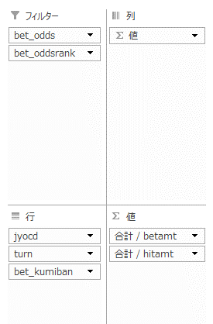

 |  |  | 장별,턴별,구미방(12,13,14)로 좁혀서 보면
 |  |  |  | 1. 앞쪽 장일 수록 날짜에 따라 12나13 걸리는 곳이 꽤 있다
 |  |  |  | -> 무언가 각 장에서 이루어지는 레이스 속성이 반영된 것같다.
 |  |  |  | -> 앞쪽 장에서 예선등이 많이 이루어진다?
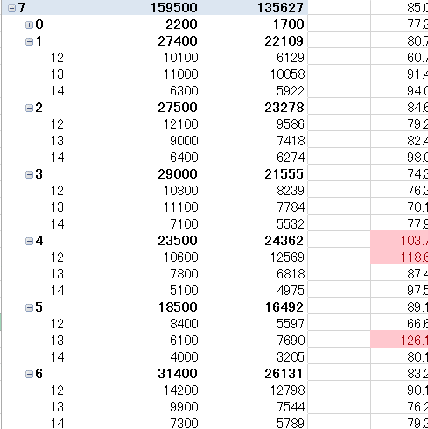
 |  |  |  |  | 예) | 7장의 4일째는 거의 50% 적중율로 12에 걸면 된다

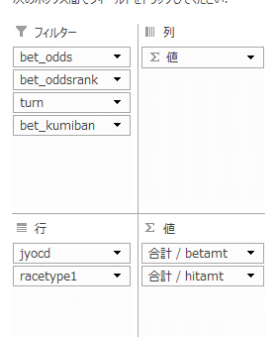
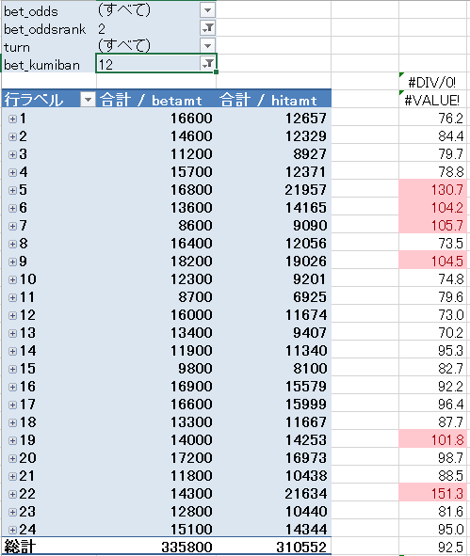
 |  |  | 옺즈랭크와 구미방의 조합으로 좁히면
 |  |  | 장별로 흑자인 곳이 꽤 있다
 |  |  | 예)

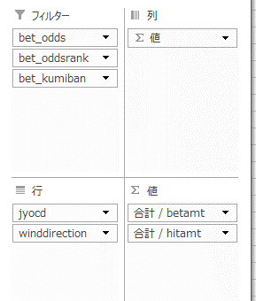
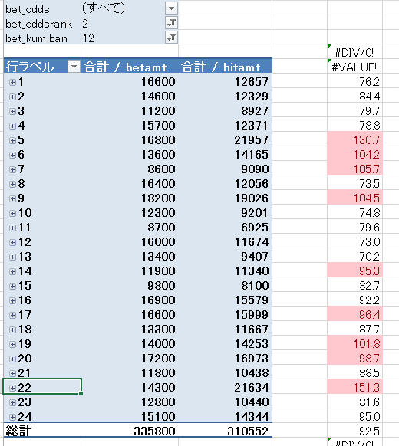
일정 승리패턴이 있다
렝크가 1이면 구미방은 뒤쪽으로 밀린다.
랭크 2이면 구미방 12,13,
랭크 3이면 구미방13,14

winddirection부분에 다른 것을 넣으면 다양한 양상이 나타난다.

ip, G3에서 G3를 빼주는 것이 좋을까?

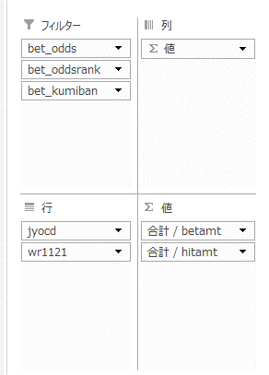

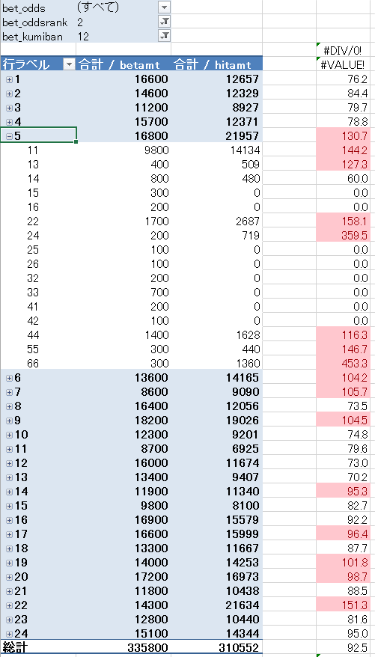

기존 흑자인 장에서 회수율을 더 높일 수 있따.

예) wr1121이 11, 22인 놈들만 투표하면 회수율 올라간다.
wave도 꽤 연관있어보임

20190112
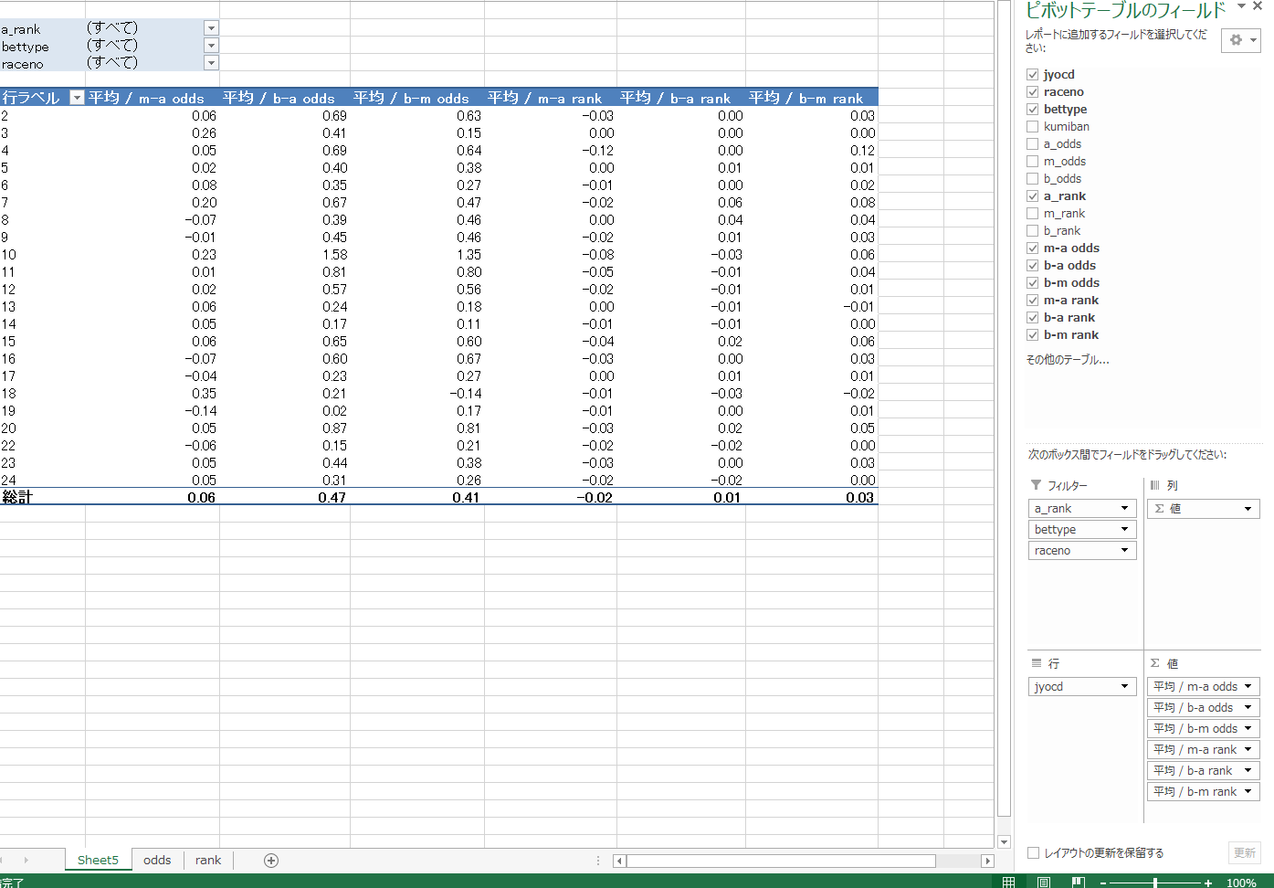
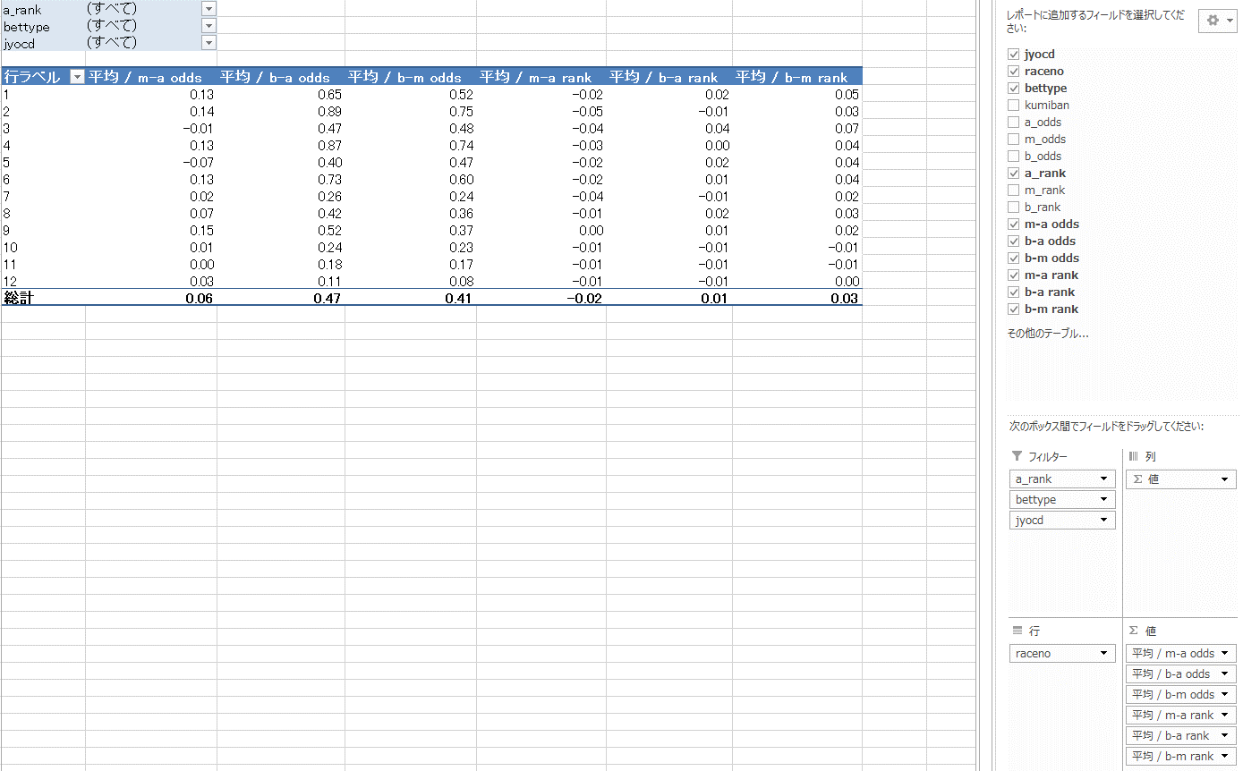
②直前オッズ変化が激しい場（変化値が平均値より大きく異なる）：03, 07, 10, 18

場別分析
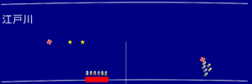
ボートレース江戸川競艇場のコース特徴 有利不利 攻略法
 |  | 全国の競艇場で唯一、川でレースが行われる
 |  | 観客席から見て右手側が上流で、左手側下流となり
 |  | 川は上流で雨が降れば水量が増し、流れも速くなるため、天候が崩れると波が高くなるのが江戸川競艇場の大きな特徴の1つ
 |  | 風速10mで波の高さが20cmぐらいになると波巧者」と呼ばれる選手が活躍
 |  |  | 静水面ばかりで走っている選手の「勝率」なんかは全然予想のアテになりません。
 | 江戸川がほぼ進入固定の理由
 |  | ピットの位置が他の競艇場とは違う
 | 江戸川は1コースが弱い競艇場
 |  | 1マーク付近の幅員が37mと全国で最も狭い（戸田・平和島とほぼ同じ）
 |  | 悪天候時1マークのターンでインコース艇がバタついているところを、アウトコースの艇が差すという展開をよく目にします


ボートレース下関競艇場のコース特徴 有利不利 攻略法
 |  | 2017年から新たにナイター開催場となった
 |  | 基本的には工業用水プールなどと同じように静かな水面
 | 1コースが平均よりも有利な競艇場
 |  | とにかくスタート後は艇同士の横の間隔がどんどん狭まるので、スタートが遅れてしまうと他場以上に結果に悪影響
 | シード番組
 |  | 1号艇と3号艇にA級選手
 |  | 全レース平均で大体60%ほどの1コース勝率 シード番組になると、67%程度まで1コース勝率がアップ
 |  | 準優勝戦では1コース艇の勝率は74%にまでアップ
 |  | イン有利ではあるものの、一部のシード番組や準優勝戦がイン勝率を引き上げてしまっているという印象

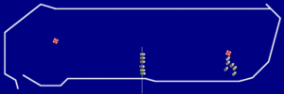
ボートレース大村競艇場のコース特徴 有利不利 攻略法
 |  | 海水を使用していて、干満差もあります 堅い・平穏に決まるという特徴にはならないはず
 |  | 「堅い決着」とか「安い配当」というイメージ 1コースの勝率が60%を超え
 |  | しかしあまり差がない |  |  | 的中率 | 回収率
 |  |  |  | 桐生 | 31% | 76%
 |  |  |  | 大村 | 36% | 75%
 |  | めざまし戦」や5R、または進入固定に特化したシリーズなんかになるとガラリと印象が変わります
 |  |  | 進入固定競走では2連複1番人気の組み合わせの的中率は48%とほぼ50%に迫る
 |  |  | 回収率もこれに伴って86%まで上昇
 |  | 人為的に「堅いレース」を演出する傾向にあるが、基本的には堅く収まるような競艇場の作りにはなっていない
 |  | ピットの位置が2マークの観客席側にあり6コースは結構窮屈な思いをする
 |  | ボートレース大村の「堅さ」は進入固定と6コースの弱さによるもの

